Planilha1
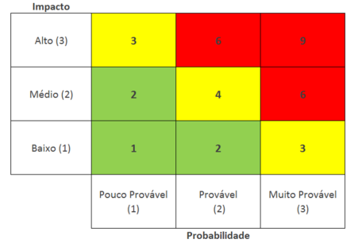
 |  | Probabilidade(P) | Impacto(I) | Fator de | Ação
ID | Descrição de risco | 1- Baixa | 1- Baixo | Risco | -Evitar | Como
 |  | 2-Média | 2- Médio | (P) x (I) | -Mitigar
 |  | 3-Alta | 3- Alto
1 | Perder um integrante | 1 | 3 | 3 | Mitigar | Aviso prévio se sair do projeto para o grupo se organizar
2 | Dificuldade de comunicação entre integrantes da equipe | 1 | 2 | 2 | Mitigar | Agendar reuniões frequentes
3 | Falta de comprometimento com as entregas do Projeto | 2 | 3 | 6 | Evitar | Seguir o modelo de sprint backlog
4 | Falta de organização na apresentação | 1 | 3 | 3 | Mitigar | Ensaios antecipados
5 | Integrande perder sua parte no projeto sem ter backup | 1 | 3 | 3 | Evitar | Upar backup de qualquer atualização feita no projeto
6 | Troca na ferramenta de gestão | 1 | 2 | 2 | Mitigar | Definir uma ferramenta A e B para qualquer imprevisto
7 | Falta de conhecimento fora da área produzida | 2 | 2 | 4 | Evitar | Interação entre os membros sobre cada parte feita

